Tabelle1
Transportunternehmen "Huber & Huber"

Fahrzeuge | Kilometerstand am Jahresanfang | Gefahrene Kilometer | Kilometerstand am Jahresende | Treibstoff-verbrauch / 100 km | Gesamtver-brauch / Jahr | Kosten | Teibstoff-preise
LKW 1 | 325211 km |  |  | 34.50 Liter |  | € - | Diesel | € 0.93
LKW 2 | 57120 km |  |  | 32.62 Liter |  | € - | Super | € 0.96
LKW 3 | 185325 km |  |  | 31.57 Liter |  | € -
LKW 4 | 313530 km |  |  | 29.97 Liter |  | € -
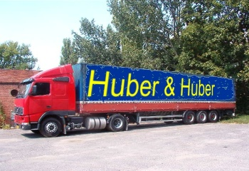
LKW 5 | 441735 km |  |  | 28.50 Liter |  | € -
Kleintransporter 1 | 25444 km |  |  | 18.30 Liter |  | € -
Kleintransporter 2 | 28654 km |  |  | 18.47 Liter |  | € -
Kleintransporter 3 | 31864 km |  |  | 18.64 Liter |  | € -
Kleintransporter 4 | 35074 km |  |  | 18.81 Liter |  | € -
PKW 1 | 5423 km |  |  | 8.20 Liter |  | € -
PKW 2 | 8693 km |  |  | 8.32 Liter |  | € -
PKW 3 | 11963 km |  |  | 8.44 Liter |  | € -
PKW 4 | 15233 km |  |  | 8.56 Liter |  | € -
PKW 5 | 18503 km |  |  | 8.68 Liter |  | € -
 |  | =SUMME(C4:C17) |  |  | =SUMME(F4:F17) | =SUMME(G4:G17)

 | Formel für Kilometerstand am Jahresende: |  | =Kilometerstand am Jahresanfang+Gefahrene Kilometer
 |  | oder: | =B4+C4

 | Gesamtverbrauch / Jahr: |  | =(Gefahrene Kilometer/100)*Treibstoffverbrauch / 100 km
 |  | oder: | =(C4/100)*E4

 | Kosten LKW und Kleintransporter: |  | =Gesamtverbrauch / Jahr*Treibstoffpreis
 |  | oder: | =F4*$J$4

 | Kosten PKW: |  | =Gesamtverbrauch / Jahr*Treibstoffpreis
 |  | oder: | =F4*$J$5

